E413_act
WT=E413 | PH50 | size | kd | flexibility | polarity | alpha | beta | bulkiness | surf | h_do | h_ac | b_turn | coil
E | 6.5059635036 | 138.4 | -3.5 | 0.5 | 12.3 | 1.504 | 0.567 | 13.57 | 190 | 0 | 4 | 1.149 | 0.761
Q | 6.1125333333 | 143.8 | -3.5 | 0.49 | 10.5 | 1.164 | 0.84 | 14.45 | 180 | 2 | 2 | 0.997 | 0.947
N | 6.2036875 | 114.1 | -3.2 | 0.46 | 11.6 | 0.772 | 0.604 | 12.82 | 160 | 2 | 2 | 1.572 | 1.167
A | 6.1959090909 | 88.6 | 1.8 | 0.36 | 8.1 | 1.489 | 0.709 | 11.5 | 115 | 0 | 0 | 0.788 | 0.824
D | 6.4047 | 111.1 | -3.5 | 0.51 | 13 | 0.924 | 0.541 | 11.68 | 150 | 0 | 4 | 1.197 | 1.197
R | 5.9634 | 173.4 | -4.5 | 0.53 | 10.5 | 1.224 | 0.92 | 14.28 | 225 | 5 | 0 | 0.912 | 0.893
K | 6.082 | 168.6 | -3.9 | 0.47 | 11.3 | 1.172 | 0.721 | 15.71 | 200 | 3 | 0 | 1.302 | 0.897

###############################################################################################################################################
mean | 6.21 | 134.00 | -2.90 | 0.47 | 11.04 | 1.18 | 0.70 | 13.43 | 174.29 | 1.71 | 1.71 | 1.13 | 0.96
stdev | 0.19 | 31.22 | 2.11 | 0.06 | 1.58 | 0.27 | 0.14 | 1.54 | 36.11 | 1.89 | 1.80 | 0.26 | 0.17

Correlation |  | -0.50 | 0.09 | 0.02 | 0.53 | 0.12 | -0.88 | -0.50 | -0.38 | -0.85 | 0.87 | 0.22 | 0.07
slope |  | -82.336 | 1.046 | 0.007 | 4.448 | 0.169 | -0.661 | -4.091 | -72.994 | -8.574 | 8.276 | 0.308 | 0.064
intercept |  | 645.284 | -9.398 | 0.429 | -16.579 | 0.126 | 4.805 | 38.835 | 627.559 | 54.958 | -49.680 | -0.781 | 0.555
r2 |  | 0.246 | 0.009 | 0.001 | 0.280 | 0.014 | 0.769 | 0.251 | 0.145 | 0.729 | 0.749 | 0.049 | 0.005
n |  | 7 | 7 | 7 | 7 | 7 | 7 | 7 | 7 | 7 | 7 | 7 | 7
df |  | 5 | 5 | 5 | 5 | 5 | 5 | 5 | 5 | 5 | 5 | 5 | 5
t_stat |  | -1.278 | 0.209 | 0.055 | 1.393 | 0.267 | -4.080 | -1.296 | -0.920 | -3.666 | 3.862 | 0.507 | 0.164
p_val |  | 0.257 | 0.843 | 0.958 | 0.222 | 0.800 | 0.010 | 0.252 | 0.400 | 0.015 | 0.012 | 0.634 | 0.876
ampl | 0.54

 |  | The more the beta propensity, the more difficult to activate

Hbond acceptor
4 | 6.5059635036
2 | 6.1125333333
2 | 6.2036875
0 | 6.1959090909
4 | 6.4047
0 | 5.9634
0 | 6.082

 |  | An Hbond acceptor is required at position 413.
 |  | But in this case, the regression analysis is biased: actually, this position requires an acidic residue (D or E)
 |  | not especially an HB acceptor

K374_act
WT=K374 | PH50 | size | kd | flexibility | polarity | alpha | beta | bulkiness | surf | h_do | h_ac | b_turn | coil
K | 6.5059635036 | 168.6 | -3.9 | 0.47 | 11.3 | 1.172 | 0.721 | 15.71 | 200 | 3 | 0 | 1.302 | 0.897
A | 6.137875 | 88.6 | 1.8 | 0.36 | 8.1 | 1.489 | 0.709 | 11.5 | 115 | 0 | 0 | 0.788 | 0.824
E | 6.3216470588 | 138.4 | -3.5 | 0.5 | 12.3 | 1.504 | 0.567 | 13.57 | 190 | 0 | 4 | 1.149 | 0.761
Q | 6.2394375 | 143.8 | -3.5 | 0.49 | 10.5 | 1.164 | 0.84 | 14.45 | 180 | 2 | 2 | 0.997 | 0.947
R | 6.582375 | 173.4 | -4.5 | 0.53 | 10.5 | 1.224 | 0.92 | 14.28 | 225 | 5 | 0 | 0.912 | 0.893
H | 6.3166363636 | 153.2 | -3.2 | 0.32 | 10.4 | 1.003 | 0.863 | 13.69 | 195 | 2 | 2 | 0.97 | 1.068
M | 6.3994 | 162.9 | 1.9 | 0.3 | 5.7 | 1.363 | 1.21 | 16.25 | 185 | 0 | 0 | 0.436 | 0.81
V | 6.153 | 140 | 4.2 | 0.39 | 5.9 | 0.99 | 1.965 | 21.57 | 155 | 0 | 0 | 0.387 | 0.772

###############################################################################################################################################
mean | 6.33 | 146.11 | -1.34 | 0.42 | 9.34 | 1.24 | 0.97 | 15.13 | 180.63 | 1.50 | 1.00 | 0.87 | 0.87
stdev | 0.16 | 26.71 | 3.39 | 0.09 | 2.48 | 0.20 | 0.44 | 2.97 | 33.00 | 1.85 | 1.51 | 0.32 | 0.10

Correlation |  | 0.82 | -0.63 | 0.40 | 0.40 | -0.01 | -0.30 | -0.12 | 0.87 | 0.76 | -0.15 | 0.40 | 0.21
slope |  | 138.076 | -13.447 | 0.224 | 6.179 | -0.018 | -0.847 | -2.176 | 180.787 | 8.842 | -1.463 | 0.810 | 0.135
intercept |  | -728.190 | 83.812 | -0.996 | -29.786 | 1.353 | 6.340 | 28.908 | -964.127 | -54.490 | 10.261 | -4.259 | 0.014
r2 |  | 0.673 | 0.396 | 0.161 | 0.156 | 0.000 | 0.092 | 0.013 | 0.755 | 0.574 | 0.024 | 0.160 | 0.044
n |  | 8 | 8 | 8 | 8 | 8 | 8 | 8 | 8 | 8 | 8 | 8 | 8
df |  | 6 | 6 | 6 | 6 | 6 | 6 | 6 | 6 | 6 | 6 | 6 | 6
t_stat |  | 3.511 | -1.984 | 1.072 | 1.054 | -0.035 | -0.781 | -0.286 | 4.303 | 2.842 | -0.380 | 1.070 | 0.525
p_val |  | 0.013 | 0.094 | 0.325 | 0.332 | 0.973 | 0.465 | 0.784 | 0.005 | 0.029 | 0.717 | 0.326 | 0.619
ampl | 0.44

size

 | select residue satisfying all the three features:
 |  | size | surf | h_do
 | top 1 | W | W | R
 | top 2 | Y | Y | K
 | top 3 | F | R | N
 | top 4 | R | F | Q
 | top 5 | K | K | H

flxb
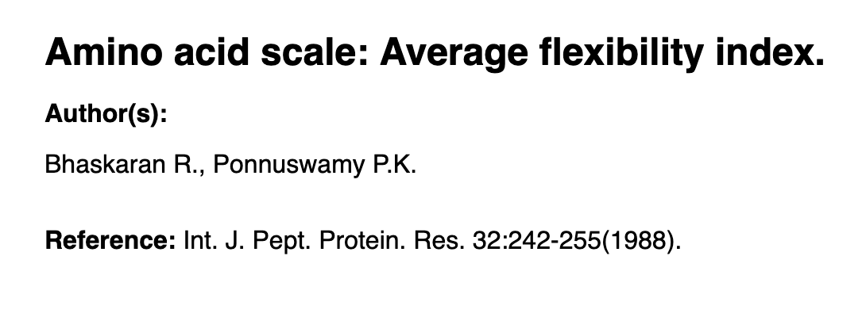
AA | flexibility | source:
G | 0.54
A | 0.36
S | 0.51
C | 0.35
D | 0.51
P | 0.51
N | 0.46
T | 0.44
E | 0.5
V | 0.39
Q | 0.49
H | 0.32
M | 0.3
I | 0.46
L | 0.37
K | 0.47
R | 0.53
F | 0.31
Y | 0.42
W | 0.31

mean | 0.428
stdev | 0.082

pol
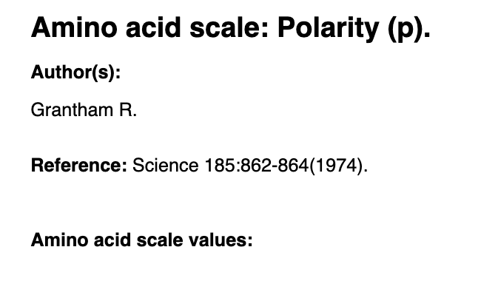
AA | polarity
G | 12.3
A | 8.1
S | 9.2
C | 5.5
D | 13.0
P | 8.0
N | 11.6
T | 8.6
E | 12.3
V | 5.9
Q | 10.5
H | 10.4
M | 5.7
I | 5.2
L | 4.9
K | 11.3
R | 10.5
F | 5.2
Y | 6.2
W | 5.4

mean | 8.490
stdev | 2.832

bulky
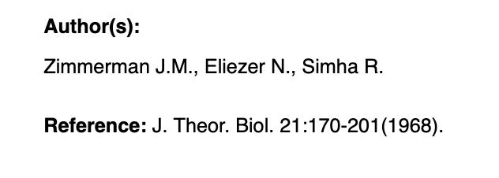
AA | bulkyness
G | 3.40
A | 11.50
S | 9.47
C | 13.46
D | 11.68
P | 17.43
N | 12.82
T | 15.77
E | 13.57
V | 21.57
Q | 14.45
H | 13.69
M | 16.25
I | 21.40
L | 21.40
K | 15.71
R | 14.28
F | 19.80
Y | 18.03
W | 21.67

mean | 15.367
stdev | 4.633

